Folha1
 |  |  |  |  |  | Type | Subtype | Type&Subtype hexa(0x)
8 |  |  |  |  |  | 13 | 2 | D2
 |  |  |  |  |  | 13 | 3 | D3
 |  |  |  |  |  | 13 | 6 | D6
 |  |  |  |  |  | 13 | 7 | D7
 |  |  |  |  |  | 13 | 8 | D8
 |  |  |  |  |  | 13 | 12 | DC
 |  |  |  |  |  | 13 | 13 | DD
 |  |  |  |  |  | 13 | 14 | DE

Use | Condition |  | ipssim.for |  |  | Function/Subroutine |  |  | Hades endpoints
x | TRABUF(TITYP).EQ.IVAL |  | 0xDD (OIVAL.FOR) | 0xDD Validação/Pagamento Prémio LI | PARAMETER (IVAL=13) - INSTANT VALIDATION | CALL DIVAL(PRO(INPTAB,BUF),TRABUF,HPRO(INPLEN,BUF)) |  |  | {{host-hades}}/instant/validation
x | TRABUF(TITYP).EQ.ILOT |  | 0xD2 (OILOT.FOR) | Activação de Maço | PARAMETER (ILOT=2 ) - INSTANT LOT | CALL DILOT(PRO(INPTAB,BUF),TRABUF,HPRO(INPLEN,BUF),AGTPAS,SALPAS) |  |  | {{host-hades}}/instant/packStatusChange
x | TRABUF(TITYP).EQ.ICAR |  | 0xD8 (OICAR.FOR) | 0xD2 Alteração de Estado da Caixa/Carton | PARAMETER (ICAR=8 ) - INSTANT CARTON STATUS CHANGE | CALL DICAR(PRO(INPTAB,BUF),TRABUF,HPRO(INPLEN,BUF),AGTPAS,SALPAS) |  |  | {{host-hades}}/instant/cartonStatusChange
x | TRABUF(TITYP).EQ.IQTA |  | 0xD3 (OIQTA.FOR) | 0xD3 Relatório Situação Estado Maços(Terminal/Loja) | (IQTA=3 ) - INSTANT QUOTA REPORT | CALL DIRPT(PRO(INPTAB,BUF),TRABUF,HPRO(INPLEN,BUF)) |  |  | {{host-hades}}/instant/quotaReport
- | TRABUF(TITYP).EQ.IINV |  | 0xD4 (OIINV.FOR) | Not used | (IINV=4 ) - INSTANT INVENTORY REPORT | CALL DIRPT(PRO(INPTAB,BUF),TRABUF,HPRO(INPLEN,BUF))
- | TRABUF(TITYP).EQ.IFIN |  | 0xD5 (OIFIN.FOR) | Not used | (IFIN=5 ) - INSTANT FINACIAL REPORT | CALL DIFIN(PRO(INPTAB,BUF),TRABUF,HPRO(INPLEN,BUF),CHNPAS)
x | TRABUF(TITYP).EQ.IMNU |  | 0xD6 (OIMNU.FOR) | 0xD6 - Encomenda de Maços de LI | (IMNU=6 ) - INSTANT SUPPLY ORDER | CALL DIMNU(PRO(INPTAB,BUF),TRABUF,HPRO(INPLEN,BUF)) |  |  | {{host-hades}}/instant/supplyOrder
x | TRABUF(TITYP).EQ.IORD |  | 0xD7 (OIORD.FOR) | 0xD7 Lista de Jogos LI | (IORD=7 ) - INSTANT GAMES NAMES REQUEST | CALL DIORD(PRO(INPTAB,BUF),TRABUF,HPRO(INPLEN,BUF)) |  |  | {{host-hades}}/instant/gameParameters?token={{token}}&terminalCode={{agentnum}}&keyboardEntry=true
- | TRABUF(TITYP).EQ.ISON |  | 0xD9 (OISON.FOR) | Not used | (ISON=9 ) - INSTANT SIGN ON | CALL DISON(PRO(INPTAB,BUF),TRABUF,HPRO(INPLEN,BUF))
- | TRABUF(TITYP).EQ.ISOF |  | 0xDA (OISOF.FOR) | Not used | (ISOF=10) - INSTANT SIGN OFF | CALL DISOF(PRO(INPTAB,BUF),TRABUF,HPRO(INPLEN,BUF))
x | TRABUF(TITYP).EQ.ICNF |  | 0xDC (OICNF.FOR) | 0xDC - Confirmação Receção Encomenda Jogo LI | (ICNF=12) - INSTANT ORDER CONFIRMATION | CALL DICNF(PRO(INPTAB,BUF),TRABUF,HPRO(INPLEN,BUF)) |  |  | {{host-hades}}/instant/orderConfirmation || {{host-hades}}/instant/orderConfirmationAndPackActivation
x?? | TRABUF(TITYP).EQ.IEST |  | 0xDD??? |  | (IEST=0 ) - INSTANT ESTABLISHMENT | CALL DIEST(PRO(INPTAB,BUF),TRABUF,HPRO(INPLEN,BUF))
- | TRABUF(TITYP).EQ.IGTB |  | 0xDF (OIGTB.FOR) | Not used | (IGTB=15) - GAME TABLE REQUEST | CALL DIGTB(PRO(INPTAB,BUF),TRABUF,HPRO(INPLEN,BUF))
- | TRABUF(TITYP).EQ.IFSESON |  | 0xDB (OIFSESON.FOR) | Not used | (IFSESON=11) - FSE SIGN-ON | CALL DIFSESON(PRO(INPTAB,BUF),TRABUF,HPRO(INPLEN,BUF),SALPAS)
- | TRABUF(TITYP).EQ.IISS |  | 0xD1 (OIISS.FOR) |  | (IISS=1 ) - INSTANT ISSUE | CALL DIISS(PRO(INPTAB,BUF),TRABUF,HPRO(INPLEN,BUF),AGTPAS,SALPAS)
x | TRABUF(TITYP).EQ.IOACT |  | 0xDE (OIOACT.FOR) | 0xDE - Activação Encomenda Jogo LI | (IOACT=14) - INSTANT ORDER-PACK ACTIVATION | CALL DIOACT(PRO(INPTAB,BUF),TRABUF,HPRO(INPLEN,BUF)) |  |  | {{host-hades}}/instant/orderPackActivation
 | pesquisa no VSC---> |  | OUTTAB\(2\) = 'D
 | pesquisa no VSC---> |  | [ ]+OUTTAB\(2\)[ ]+=[ ]+'D
 | ITYP = BPRO(BINPTAB+2-1,BUF) TRABUF(TITYP)=IAND(ITYP,'0F'X)

 | IVAL | Batch Validation (7 tickets max) |  | LOGBUF posições em uso
TRABUF(TIBCH).GE.4 | [4 7] | 3 segmentos em uso |  | LOGBUF(9),LOGBUF(32),LOGBUF(48)
TRABUF(TIBCH).GE.1.AND.TRABUF(TIBCH).LT.4 | [2 3] | 2 segmentos em uso |  | LOGBUF(9),LOGBUF(31),LOGBUF(32)
 | [1] | 2 segmentos em uso |  | LOGBUF(9),LOGBUF(17),LOGBUF(18)
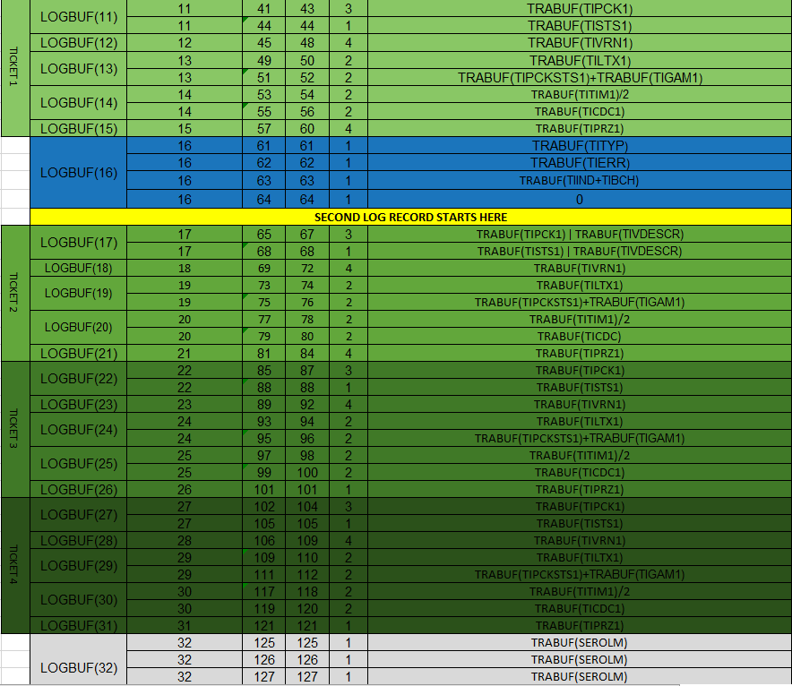
range (min - max) |  |  |  |  | range (min - max) |  |  |  |  | range (min - max)
[4 7] |  |  |  |  | [2 3] |  |  |  |  | [1]

Para o melhor dos casos só está 4 tickets em uso ou sejá teria o 3º segmento livre mas sendo necessario os 9 bytes seriam sempre usados 3 bytes no 3º segmento para esse efeito contempla-se o pior dos casos estar a ser usados 7 tickets estão só LOGBUF(48) disponívels |  |  |  |  | Sendo o caso de 2 tickets em uso está livre o LOGBUF(22) até LOGBUF(31), no caso de 3 tickets é LOGBUF(27) até LOGBUF(31) tendo então as 5 posições 27,28,29,30,31 livres mais a posição 32 então escolheu-se o 32 que é por regra usado e o campo 31 para ficar logo colado ao 32 |  |  |  |  | Estado só um ticket é necessario os 2 segmentos pois é necessario ainda 6 bytes para o serial number do Olimpo estando disponível todo o 2 segmento escolhendo logo os primeiros 2 campos 17,18

4 tickets LOGBUF(33) até LOGBUF(47) livres

5 tickets LOGBUF(38) até LOGBUF(47) livres

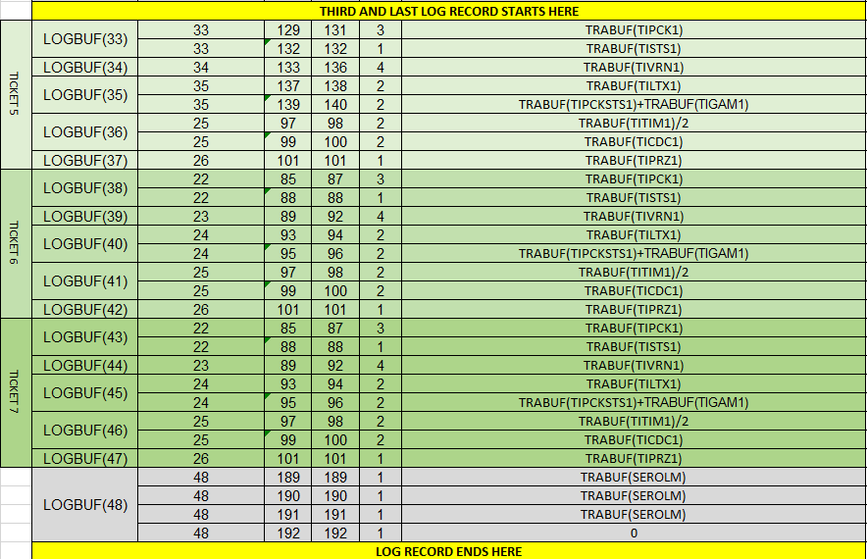

6 tickets LOGBUF(43) até LOGBUF(47) livres

7 tickets estão todas as posições do LOGBUF em uso

 | ILOT | Alteração Estado Maço |  | LOGBUF posições em uso
 |  |  |  | LOGBUF(14),LOGBUF(15),LOGBUF(17),LOGBUF(18), LOGBUF(19),LOGBUF(20)

 |  |  |  | SIZE 1 to SIZE 2 of segments needed

 | ICAR | Activação Caixa de Jogo LI |  | LOGBUF posições em uso
 |  |  |  | LOGBUF(14),LOGBUF(15),LOGBUF(17),LOGBUF(18), LOGBUF(19),LOGBUF(20)
 |  |  |  | SIZE 1 to SIZE 2 of segments needed

 | IQTA |  |  | LOGBUF posições em uso
 |  |  |  | LOGBUF(10),LOGBUF(11),LOGBUF(12),LOGBUF(13), LOGBUF(14),LOGBUF(15)
 |  |  |  | SIZE 1 and keeps being Size 1 segment needed

 |  |  | 20 | X
 |  |  | 15 | 1

